Лист1
 | ОБЩЕСТВО С ОГРАНИЧЕННОЙ ОТВЕТСТВЕННОСТЬЮ «ТЕХНО-СТРОЙ» 410018 Г. САРАТОВ, УЛ. ИМЕНИ БРАТЬЕВ НИКИТИНЫХ Д.8, КОРПУС 5, КВАРТИРА 44 +7 (927) 622-90-61
Срок изготовления 20 рабочих дней.
№ | Наименование | Описание | ед.изм. | Цена | Количество | Сумма
1 | 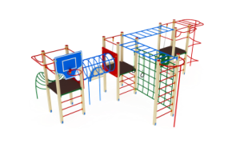 | Непоседа 8800х5300х3100 | шт. | 190,380 | 1 | 190,380
2 |  | Качели 2000 1850х1300х2000 | шт. | 12,340 | 1 | 12,340
3 | 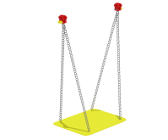 | Сиденье качели без спинки 2000 450х300х1400 | шт. | 4,850 | 1 | 4,850
4 | 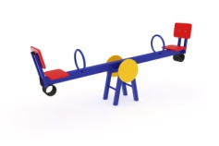 | Качалка-балансир малый 2130х366х725 | шт. | 13,920 | 1 | 13,920
5 |  | Качалка на пружине Машинка 1200х820х1200 | шт. | 36,740 | 1 | 36,740
6 | 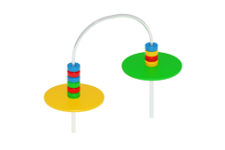 | Игровые счеты со столиком 1200х500х1000 | шт. | 6,990 | 1 | 6,990
7 | 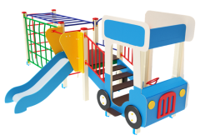 | Детский игровой комплекс Грузовичок Горка 750 5260х2510х1800 | шт. | 120,200 | 1 | 120,200
8 | 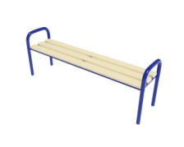 | Скамья с подлокотниками 2000 2000х400х660 | шт. | 6,530 | 1 | 6,530
9 | 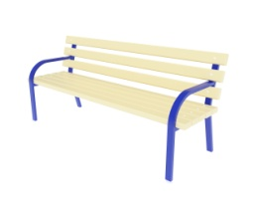 | Скамья парковая 1950 1950х640х830 | шт. | 16,750 | 1 | 16,750
10 | 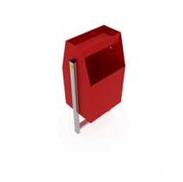 | Урна с пепельницей 400х300х750 | шт. | 5,240 | 1 | 5,240
Итого: |  |  |  |  |  | 413,940
Монтаж: |  |  |  |  |  | 82,788
Итого с монтажом: |  |  |  |  |  | 496,728

